键
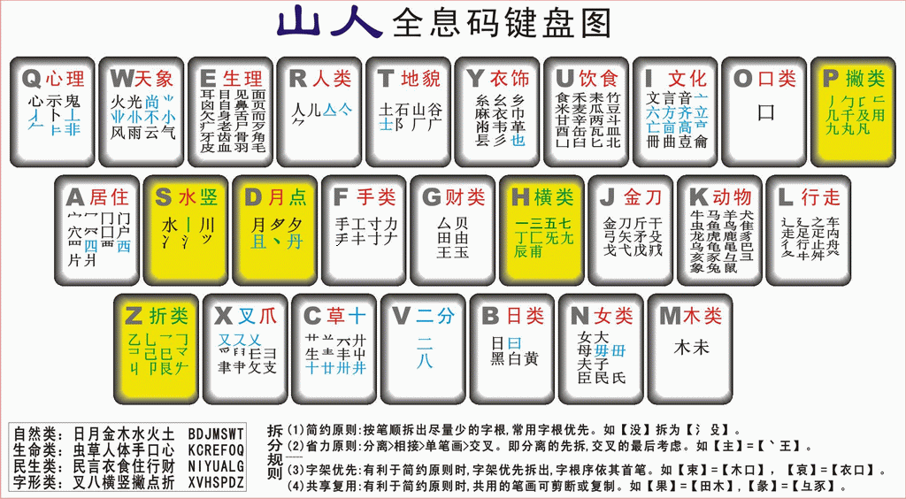
心卜示鬼丄非 | 风雨云气业 火光尚不小 | 目耳鼻舌身自见而页面毛皮血肉骨牙齿角老疒歹尸冎欠飛羽囟习卵 | 人儿 ⺈入亽 | 土石山谷广厂阜 邑阝 | 髟
衣糸麻巾乡 也幺㡀韦革镸彡 | 禾竹米麦瓜韭豆 甘卤皿 食辛酉 凵鬯北瓦匕香鼎 缶臼耒两鬲斗 | 言文音龠曲壴册 亠〦高㐭六方立齊亡 | 口d 〇㇣ㅒ | 丿𠂑千九用几凡丸及句勹
冖片四鬥穴门囗囱户西 | 丨⺍水冫川 | 丶且 月丹夕 | 手工寸才力 | 壬由王甲 玉田厶貝
一三五旡七匚甫可 丁尢辰 | 〢斤刀弓干戈弋戊 矢殳矛 | 鼠牛虍兔 龙巴马羊 隹鸟犬亥虫鱼龟鹿象 乌彑豕黾豸 | 走足止癶疋辶夂㐄禸舟车 了彳行之 | 木未
乛𠃍乁㇇く㇗已巳卩己 艮乃予 龴丩 | 乂 又ス 攴聿爪𤓰 彐支爻釆 | 艹艸丌屮 井十生丰廿卅廾卌 | 二八丷䒑 | 日黑白黄 | 子女母毋毌大夫氏臣民

